Timlöneberäkning
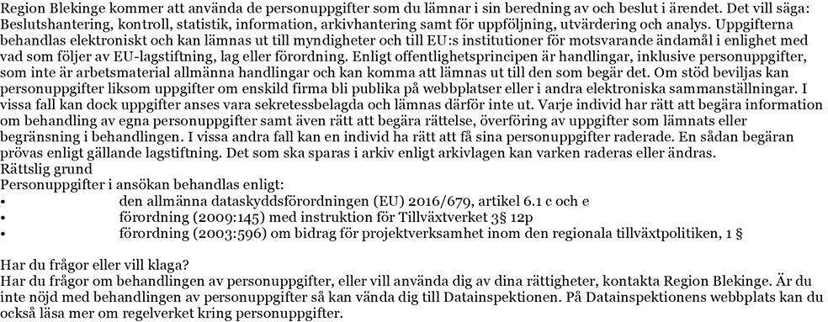
Timlöneberäkning

Namn:

Organisation:

Fyll i nedanstående uppgifter:
Månadslön* | Kronor: |  |  | *Lönespecifikation ska bifogas
 |  |  |  | Vid förändring av lön så bifogas ny lönespecifikation och uträkning

Inkomstår

Fasta uppgifter:
Lagstadg. Soc. Avg. |  | 45.24%

Uträkning (automatisk)
 |  |  |  |  |  | Timlön
Timlön beräknad på ((månadslön + schablonkostnad) * 12)/1720 |  |  |  |  |  | 0.00

Schablonkostnad för lönebikostnader |  |  | 45.24% |  | - kr

Timlönekostnad
 |  |  |  |  |  | 0.00 kr

Timlöneberäkningen ska bifogas ansökan om utbetalning via Min ansökan

